상품제안서
휴먼 베리굿 넥밴드 에어 쿨러 | 상품코드: F25557

 |  |  |  |  |  |  | 02-412-0044 | www.easy1.co.kr
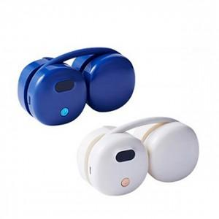

【상세/제작정보】

【인쇄/포장옵션】 | / 포장불가능

【공급단가】 | 수량 | 50~ | 100~ | 500~ | 1,000~ | 2,000~
*VAT별도 | 단가 | 21,600원 | 21,240원 | 20,700원 | 20,330원 | 19,800원

【상품 URL】 | https://dev.easy1.co.kr:443/src/goods_detail.php?gdno=25557

